Sheet1
Daftar Peserta Ujian Teori
Politeknik Negeri Cilacap

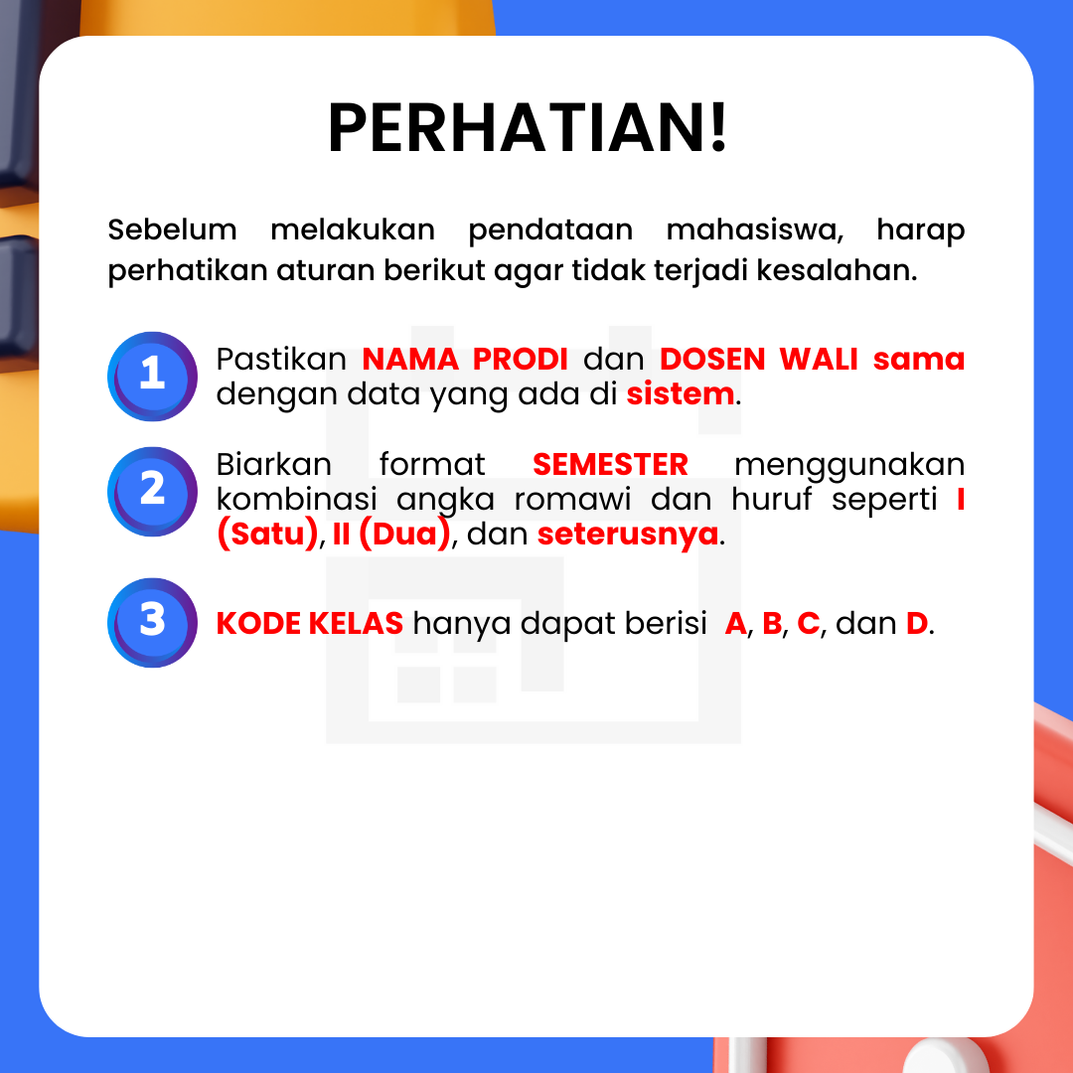
NO | NAMA | NPM | PRODI | SEMESTER | KODE KELAS | DOSEN WALI

